導遊
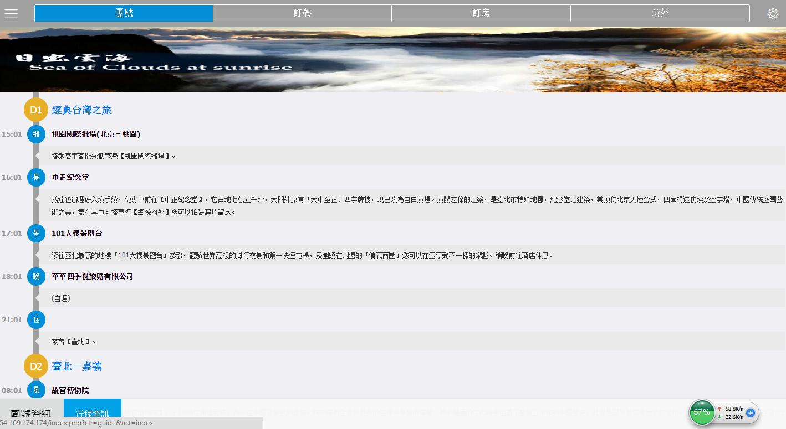

無行程日期, 請加入當日行程日期

餐廳
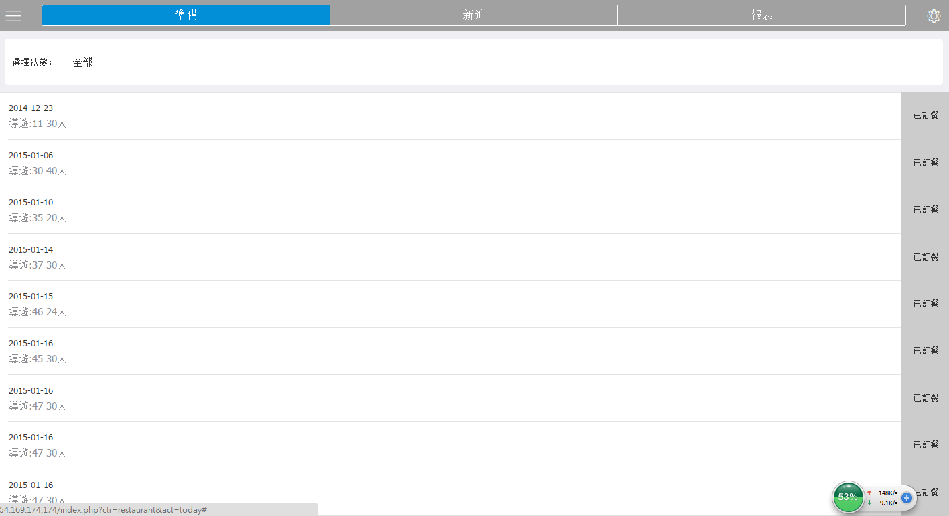

請顯現旅行社名稱及導遊名稱+導遊電話

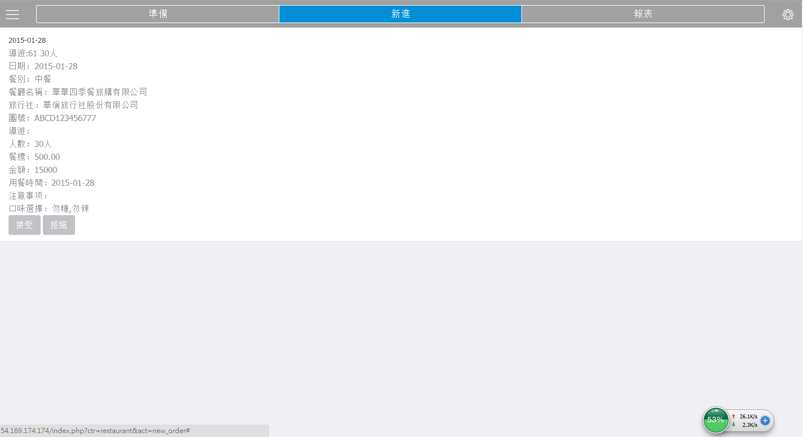

請顯現導遊名稱+導遊電話

餐標的價格是否為正確價格(請檢查計算是否有誤)

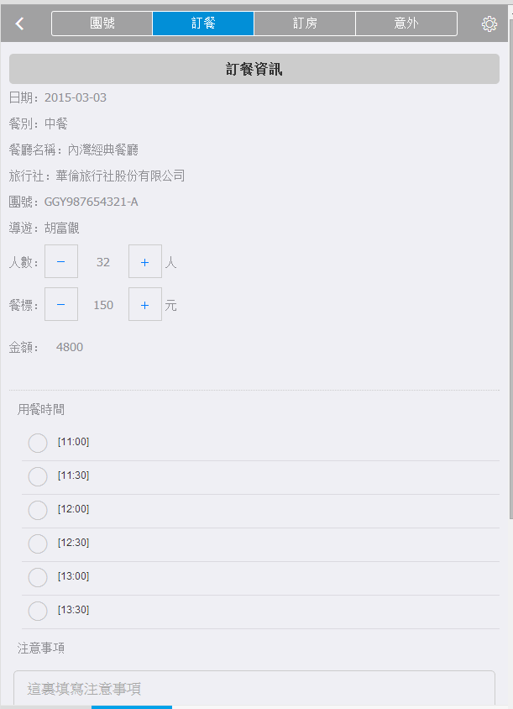
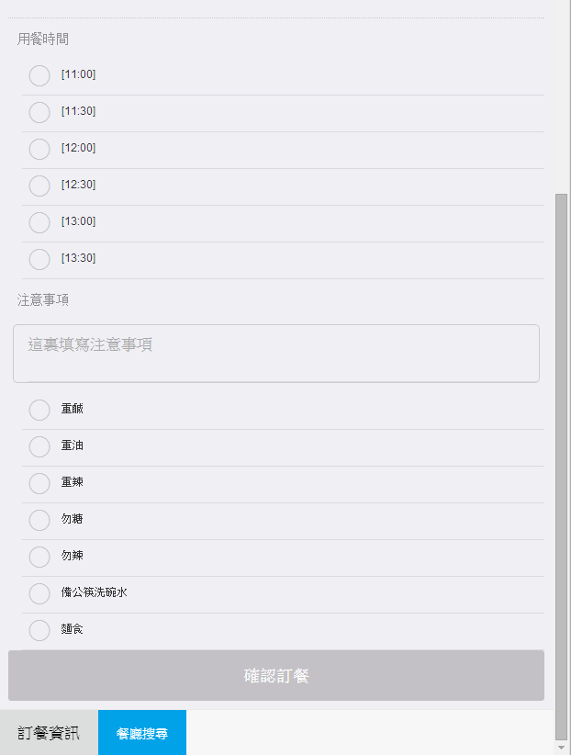
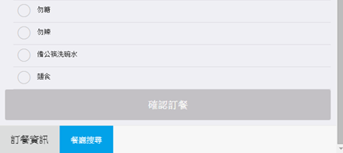
回民
素食˙
穆斯林
粥

新增4個項目
並可調整人數
人數預設為0

旅行社後台
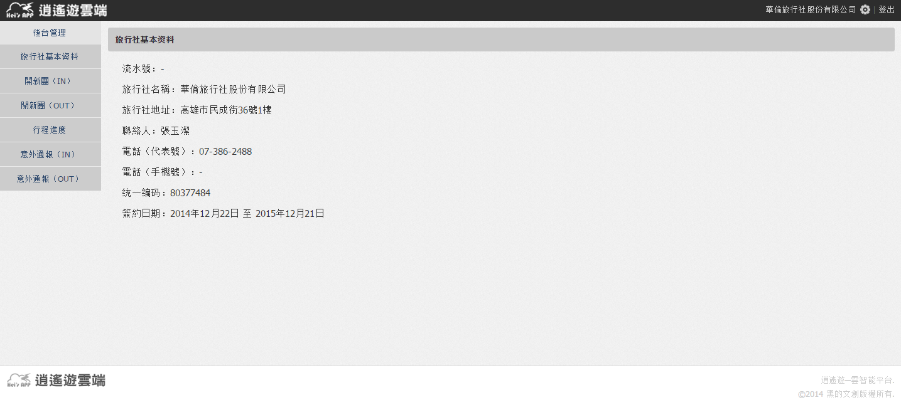

簡體

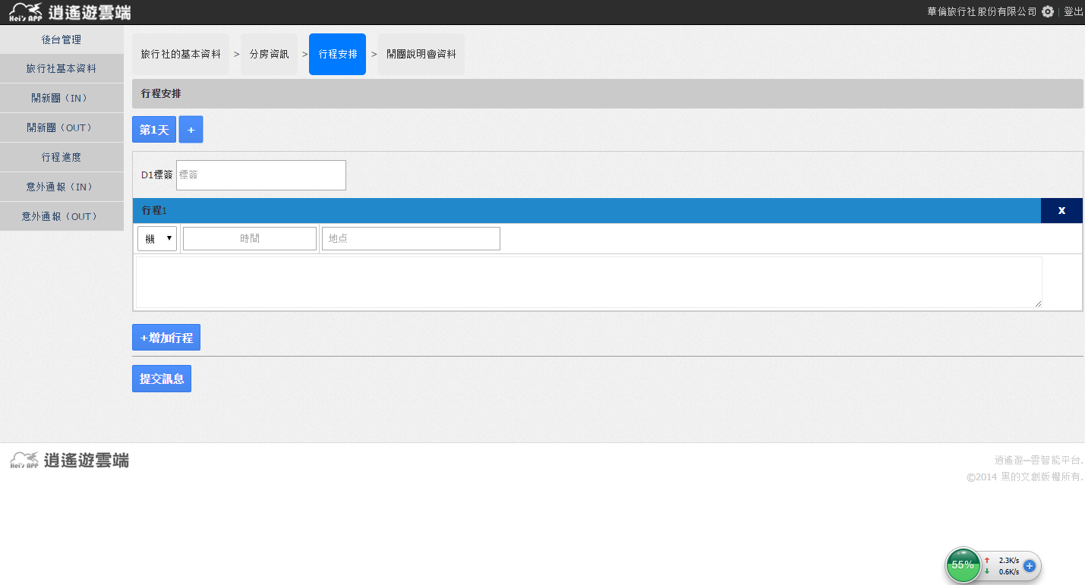

請改成 [標籤]

簡體

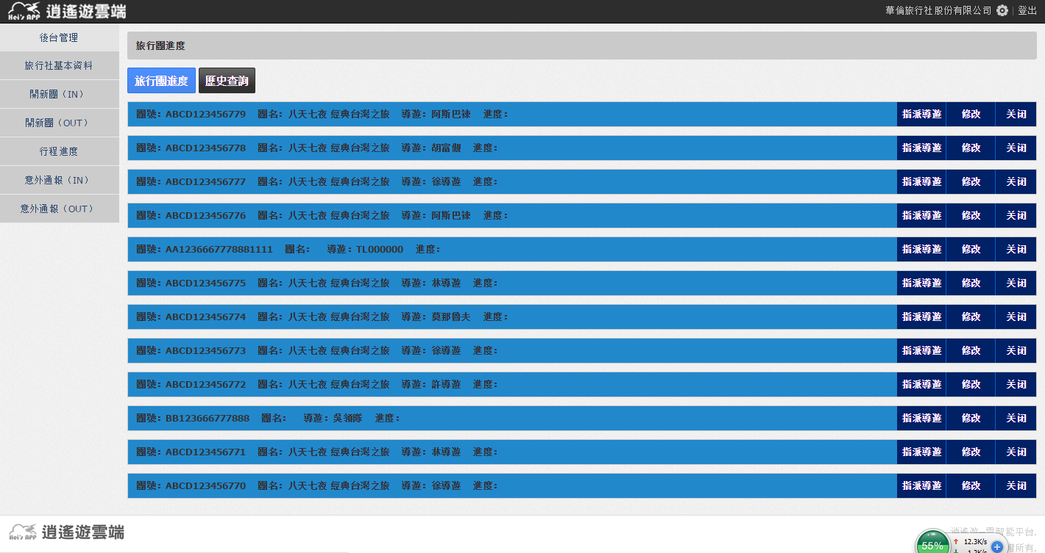

簡體

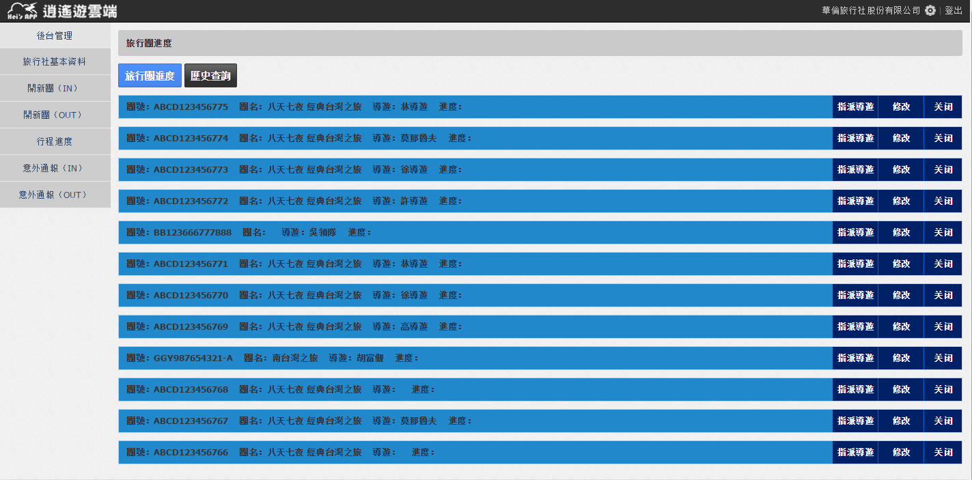

可否等比固定欄寬,以便查詢視覺效果

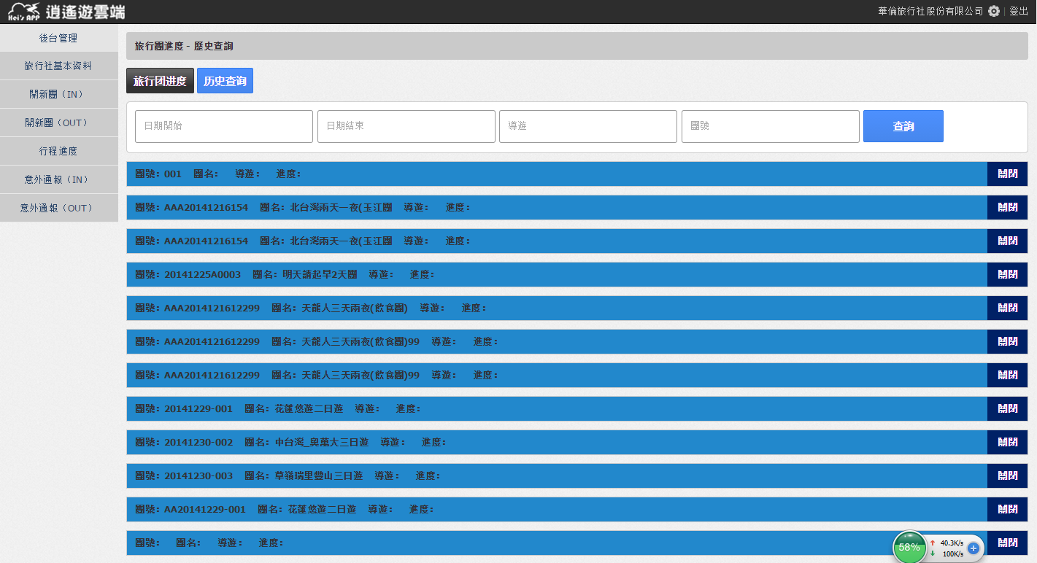

請增設日期欄位

停權點擊無法作用
續約點擊無法作用

